Definiciones
Término | Explicación
Sector | Se utiliza escala de 1 a 3, donde 1 significa que no tiene relación, 2 que la relación es indirecta o parcial, y 3 que es aplicable directamente al sector respectivo
SbN | Acrónimo de Soluciones basadas en la Naturaleza

Tipo de solución
Adaptación | Acción, medida o proceso de ajuste al clima actual o proyectado o a sus efectos en sistemas humanos o naturales, con el fin de moderar o evitar los daños, reducir la vulnerabilidad, aumentar la resiliencia o aprovechar las oportunidades beneficiosas.
*Mitigación
Integración

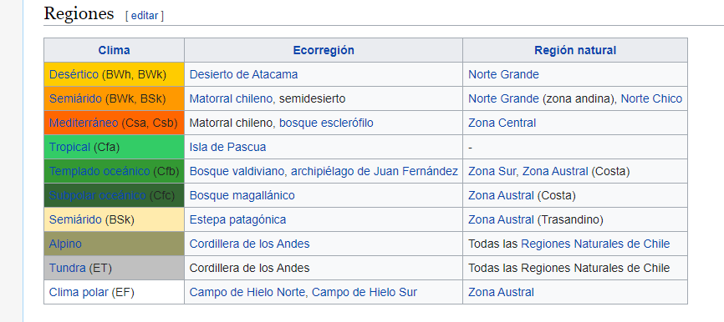
Clima

 |  | Tundra: Los ecosistemas de la tundra son regiones sin árboles que se encuentran en el Ártico y en las cimas de las montañas, donde el clima es frío y ventoso, y las precipitaciones son escasas.

Criterio | Definición | Detalles | Fuente
Incorpora participación Ciudadana | La participación plena y efectiva de los interesados, en particular los pueblos indígenas y las comunidades locales, en las medidas mencionadas en los párrafos 70 y 72 de la Decisión 1/CP.16 de la CMNUCC | La importancia crítica de las dimensiones de biodiversidad, equidad, medios de vida, derechos, gobernanza, género y participación de REDD+. | Salvaguardas REDD+; https://unfccc.int/resource/docs/2010/cop16/spa/07a01s.pdf
Ganancia neta de biodiversidad | El diseño y la aplicación de las SbN debe evitar deteriorar la integridad del sistema y, en lugar de ello, intentar proactivamente mejorar su funcionalidad y conectividad. Esto permitirá asimismo garantizar su capacidad y la durabilidad a largo plazo de las SbN. | -Evaluación basada en datos del estado actual del ecosistema y de los principales impulsores de su degradación y pérdida -Se identifican resultados claros y cuantificables en términos de conservación de la biodiversidad, se establecen niveles de referencia para ellos y se evalúan periódicamente -El monitoreo incluye evaluaciones periódicas de las consecuencias adversas no deseadas sobre la naturaleza que surgen de la SbN -Se identifican oportunidades para mejorar la integridad y la conectividad de los ecosistemas, y se integran en la estrategia de SbN | Ganancia neta de biodiversidad, IUCN
Monitoreo, Seguimiento y Verificación | Monitoreo y seguimiento | Se realizan acciones de seguimiento para monitorear los impactos positivos y negativos que puede tener la SbN | Adaptado de MRV , Redd+
 | Verificación | Se promueven mecanismos con la capacidad de contabilidad y presentación de informes para la toma de decisiones en torno a las SbN
Presenta estrategias de sostenibilidad en el tiempo | Las intervenciones de SbN se diseñen y gestionen con vistas a su sostenibilidad a largo plazo y tengan en cuenta los marcos normativos sectoriales y nacionales, entre otros, colaborando con ellos y adaptándose a ellos. Integra con otras intervenciones complementarias y busca sinergias entre sectores: proyectos de ingeniería, tecnología de la información, instrumentos financieros, etc | -Las SbN aportan información a los marcos normativos y reglamentarios facilitadores y ayudan a perfeccionarlos con el fin de respaldar su adopción y generalización -Incorpora la identificación y gestión de riesgos más allá del área de intervención -Reconoce y responde a las interacciones entre la economía, la sociedad y los ecosistemas | Basado en diseño adaptado a la dimensión y generalizacion y sostenibilidad de IUCN

Cobeneficios
Cobeneficios sociales | Se diseñan en respuesta a desafios sociales y se da prioridad a los retos sociales más apremiantes para los titulares de derechos y beneficiarios en el territorio
Cobeneficios económicos | Se identifican y documentan los beneficios y costos directos e indirectos asociados a las SbN, determinando quién asume los gastos y quién se beneficia de ella | -La elección de SbN se apoya en un estudio de costo-efectividad que incluye los efectos probables de cualquier regulación o de los subsidios pertinentes -La eficacia del diseño de la SbN se justifica en función de las soluciones alternativas disponibles, teniendo en cuenta cualquier externalidad asociada -El diseño de SbN considera una cartera de opciones de recursos tales como basadas en el mercado, sector público, compromisos voluntarios y acciones para apoyar el cumplimiento de la normativa | Adaptado de viabilidad económica, REDD+
Cobeneficios ambientales | Siento que está considerada cuando exploramos la amenaza que se hace cargo, la ganancia neta. Quizá podriamos colocar algo a escala de paisaje pero no estoy segura

Conceptos Básicos
Adaptación al cambio Climático | Acción, medida o proceso de ajuste al clima actual o proyectado o a sus efectos en sistemas humanos o naturales, con el fin de moderar o evitar los daños, reducir la vulnerabilidad, aumentar la resiliencia o aprovechar las oportunidades beneficiosas | Fuente: Ley Marco de CC
Mitigación al cambio climático | Acción, medida o proceso orientado a reducir las emisiones de gases de efecto invernadero y otros forzantes climáticos, o restringir el uso de dichos gases como refrigerantes, aislantes o en procesos industriales, entre otros, o a incrementar, evitar el deterioro o mejorar el estado de los sumideros de dichos gases, con el fin de limitar los efectos adversos del cambio climático | Fuente: Ley Marco de CC
Seguridad Hídrica | Posibilidad de acceso al agua en cantidad y calidad adecuadas, considerando las particularidades naturales de cada cuenca, para su sustento y aprovechamiento en el tiempo para consumo humano, la salud, subsistencia, desarrollo socioeconómico, conservación y preservación de los ecosistemas, promoviendo la resiliencia frente a amenazas asociadas a sequías y crecidas y la prevención de la contaminación. | Fuente: Ley Marco de CC
Solución basadas en la Naturaleza | Acciones para proteger, gestionar de manera sostenible y restaurar ecosistemas naturales o modificados que abordan desafíos de la sociedad como el cambio climático, la seguridad alimentaria e hídrica o el riesgo de desastres, de manera eficaz y adaptativa, al mismo tiempo que proporcionan beneficios para el desarrollo sustentable y la biodiversidad. | Fuente: Ley Marco de CC
Vulnerabilidad al cambio climático | Propensión o predisposición a ser afectado negativamente por los efectos adversos del cambio climático. La vulnerabilidad comprende una variedad de conceptos que incluyen la sensibilidad o susceptibilidad al daño y la falta de capacidad de respuesta y adaptación de los ecosistemas, comunidades, territorios o sectores | Fuente: Ley Marco de CC
Sector | Sector que se ve benefiado con la medida

Definiciones para Seguridad Hídrica
Cantidad | La medida conlleva a una mejora en la disponibilidad hídrica entendido como el suministro de agua
Calidad | La medida se refiere a una mejora en la calidad de la fuente de suministro, ya sea para SSR o APU.
Tipo | La medida aplica a: Agua Potable Urbana (APU o Urbana), SSR (Servicio Sanitario Rural o Rural) o Mixta.

Objetivo que aborda la medida de SH
Captar | Volumen de agua dulce superficial y/o subterránea extraída de fuentes naturales para ser utilizada por diferentes usuarios. En algunos casos, también se considera el agua atmosférica.
Trasvasar | Obras hidráulicas que permiten trasladar agua de una zona geográfica a otra mediante sistemas de conducción.
Regular | Referido al servicio ecosistémico de gestionar el exceso de agua y eventos extremos.
Optimizar | Referido a reducir el uso o pérdida de agua
Recargar | Métodos naturales y artificiales que permiten infiltrar agua en los acuíferos.
Almacenar | Mecanismos para guardar temporalmente el agua para su posterior aprovechamiento.
Tratar | Operaciones unitarias de tipo físico, químico o biológico para la eliminación o reducción de contaminantes o parámetros no deseables de las aguas.
Monitorear | Corresponde a la recolección, análisis y difusión de información sobre el recurso y ecosistemas asociados.
Reusar | Aprovechamiento de un recurso hídrico previamente utilizado en alguna actividad después de someterlo a un tratamiento.
Gestionar | Se refiere a los mecanismos e instrumentos normativos, institucionales y financieros para una mejor gestión de intervenciones y coordinación entre usuarios, instituciones públicas, privadas y fiscalizadores del recurso hídrico.
Conservar | Es el uso y aprovechamiento racional o la reparación, en su caso, de los componentes del medio ambiente, especialmente aquellos propios del país que sean únicos, escasos o representativos, con el objeto de asegurar su permanencia y su capacidad de regeneración (Ley 19.300 de Bases Generales del Medio Ambiente, Chile).

Notas y Disclaimer Medidas | Información complementaria a la SbN-SH para validar su clasificación, sector influenciado, viabilidad técnica u otro necesario a tener en consideración.

Amenazas | Eventos que incluye
Sequía y escasez hídrica | Reducción de nieve y glaciares
 | Estrés hídrico urbano/rural/general
Eventos extremos pluviales | Inundaciones
 | Aluviones
 | Tormentas
Eventos o cambios extremos de temperatura | Vientos extremos
 | Intensificación de temperaturas extremas
 | Olas de calor/frío
 | Huracanes
Cambios o eventos extremos en sistemas costeros | Marejadas u inundaciones costeras
 | Otros eventos oceánicas
Variaciones en los regímenes climáticos y estacionalidad | Aumento de temperatura
 | Aumento o reducción promedio
 | Cambios de estacionalidad
 | Cambios de humedad
 | Cambios de radiación
Cambios y efectos antrópicos no climáticos | Amenaza a la biodiversisdad
 | Contaminación de fuentes
 | Cambio de uso de suelos/deforestastación
Otro/transversal | Adaptación genérica

